Zadatak
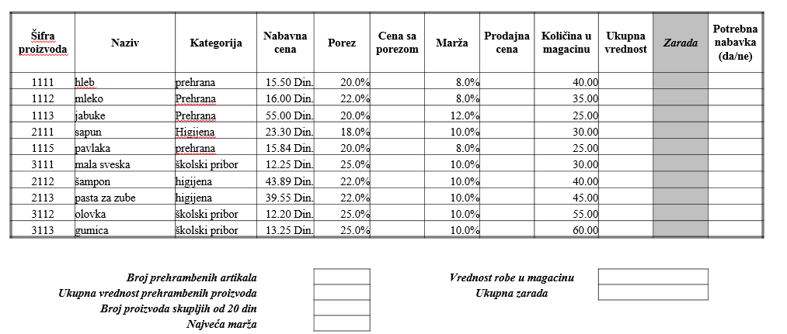

1) Креирати нов Microsoft Office Excel 2007 фајл и назвати га именом које садржи Ваше име, презиме и број индекса
2) Креирати, форматирати табелу и унети податке као на слици 1
• Висина редова је 16, осим заглавља
• Фонт Times New Roman, величина 12pt
3) Израчунати вредности које одговарају празним ћелијама у табели и испод табеле
• Зарада се рачуна као разлика укупне вредности продајне цене и укупне вредности набавне цене
• Набавка је потребна ако је количина у магацину мања од 10

